Hjelp
Hjelp til modellen Produktvalg

Registrering av inndata

For å vise funksjonene, tar jeg utgangspunkt i eksamen i Økonomi og ledelse V2015, oppgave 2:
OTTA KJØTT OG VILT AS produserer i dag tre ulike typer spekeskinker. Skinkene har ulik modningstid og er røykt i ulike røykeprosesser. Bedriften har beregnet følgende tall (tall oppgitt per kg):

a) Beregn samlet dekningsbidrag.
b) Hvilken spekeskinke er den mest lønnsomme dersom salget i kroner er den knappe faktoren? Begrunn svaret.
Anta at bedriften maksimalt kan få solgt 600 stk. av Dovreskinka, 1000 stk. Vågåskinka og 500 stk. Ottaskinka. Anta videre at tilgangen på råvarer blir begrenset til 1 000 kg og at råvareprisen er kroner 100 per kg.
c) Beregn optimal produktkombinasjon og nytt samlet dekningsbidrag.

Registrer data fra oppgaven

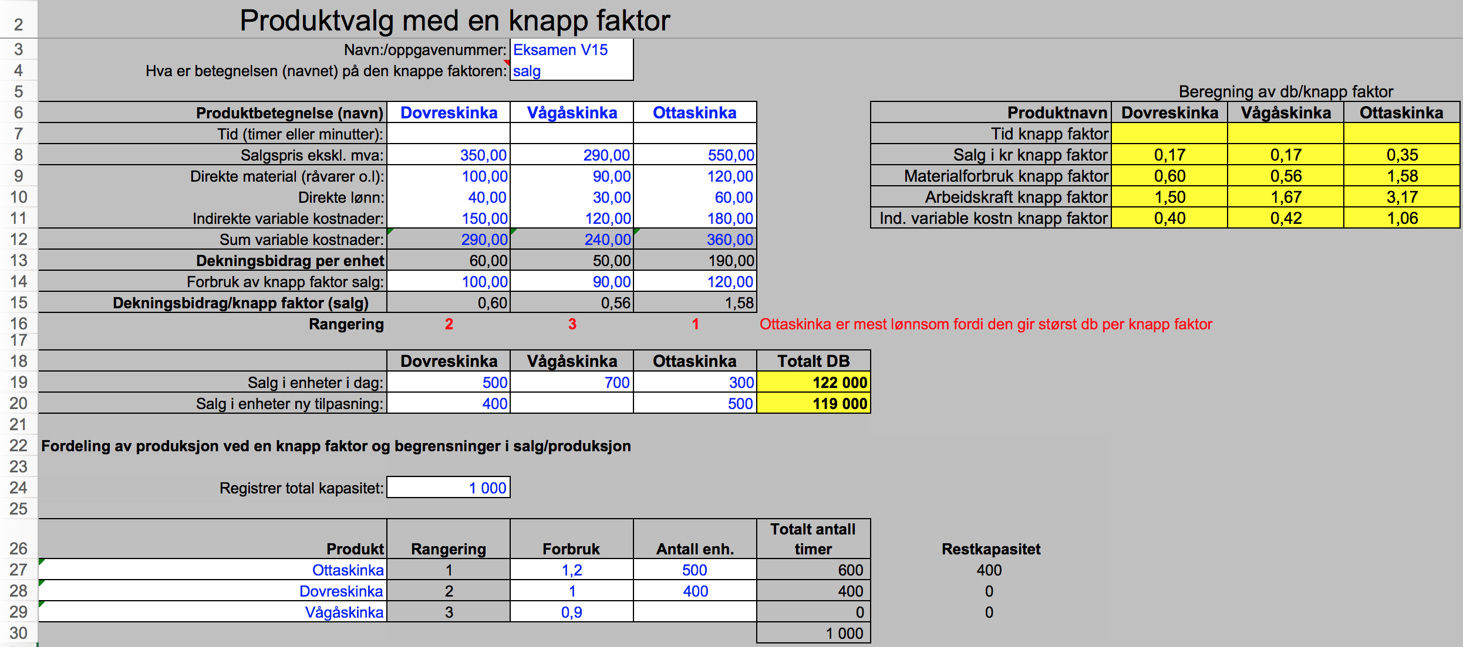
Her er salg knapp faktor. Da registerer vi pris per kg i cellene

Modellen beregner d/knapp faktor for alle inndata du registrer.

Her registrerer du forbruk og antall det er mulig å selge. I denne oppgaven er råvareprisen oppgitt til kr 100 per kilo. Siden Ottaskinka har en råvarekostnad på kr 120 per kilo, kan vi regne ut råvareforbuket til 1,2 kilo (120/100=1,2). Den kan jo virke rart at råvareforbruket er høyere enn det antall kilo med skinke som blir produsert, men her kan dette skyldes for eksempel svinn. Nytt DB kan du få modellen til å regne ut ved å taste i celle B20, C20 og D20.

Vi har bare restkapasitet nok til å produsere 400 Dovre

